Tablero


TÚ GOBIERNO EN NÚMEROS
ACTUALIZADO AL 30 DE JUNIO DEL 2026
GOBERNACIÓN DEPARTAMENTAL DE TOTONICAPÁN
 |  |  |  |  |  |  |  |  |  | Información Pública

AUTORIDADES |  |  | GESTIÓN DE PRESUPUESTO |  | EJECUCIÓN PRESUPUESTARIA POR GRUPOS DE GASTO |  | EJECUCIÓN PRESUPUESTARIA POR CLASIFICACIÓN GEOGRÁFICA |  | SERVICIOS PERSONALES, TÉCNICOS Y PROFESIONALES
GOBERNADOR DEPARTAMENTAL DE TOTONICAPAN | PABLO PEDRO YAX TOYOM |  | Presupuesto vigente 2026 | Q3,213,258.00 | 0 | Q921,122.75 | VI SUROCCIDENTE | Q1,198,788.95 | Presupuesto para pago de salarios y honorarios | Q2,272,820.00
 |  |  |  |  | 100 | Q168,938.54 | Región (x): _____________________ | Q.000,000,000.00
SUBJEFE FINANCIERO | LUIS SALVADOR LOPEZ FELIX |  | Presupuesto ejecutado | Q1,198,788.95 | 200 | Q78,278.66 | Región (x): _____________________ | Q.000,000,000.00 | Presupuesto ejecutado en pago de salarios y honorarios | Q983,122.75
 |  |  |  |  | 300 | Q30,449.00 | Región (x): _____________________ | Q.000,000,000.00
 |  |  |  |  | Grupo (x): _______________ | Q.000,000,000.00 | Multiregional: ____________________ | Q.000,000,000.00
Cargo | Nombres y apellidos |  | Porcentaje de ejecución | 37.31% |  |  | 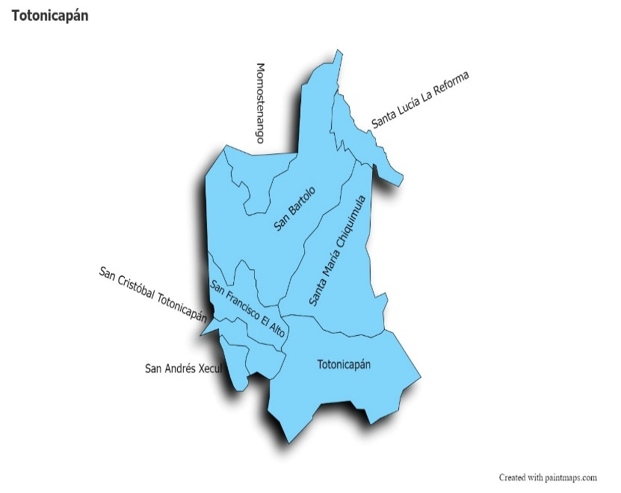 |  | Porcentaje de ejecución en el pago de salarios y honorarios | 43.3%
 |  |  |  |  | EJECUCIÓN POR FINALIDADES
Cargo | Nombres y apellidos |  | Presupuesto vigente 2026 | 62.69% | Finalidad A | Q.000,000,000.00
 |  |  | Presupuesto ejecutado | 37.31% |  |  |  |  | Personal permanente 011 | 18
Cargo | Nombres y apellidos |  |  |  | Finalidad B | Q.000,000,000.00 |  |  | Personal temporal 021 Personal temporal 022 Jornales 031 | 000 personas 000 personas 000 personas
Cargo | Nombres y apellidos |  |  |  | Finalidad C | Q.000,000,000.00 |  |  | Servicios técnicos o profesionales 029 | 3
 |  |  |  |  |  |  |  |  | Servicios técnicos o profesionales subgrupo 18 | 3

 |  | Descripción del programa |  | Presupuesto vigente | Presupuesto ejecutado | Procentaje de ejecución | PRINCIPALES AVANCES O LOGROS AL 30 DE JUNBIO DE 2026
PROGRAMAS PRESUPUESTA-RIOS | PROGRAMA 15 | SERVICIOS DE GOBIERNO DEPARTAMENTAL Y REGISTRO DE PERSONAS JURIDICAS |  | Q3,213,258.00 | Q1,198,788.95 | 37.31% | El gobernador participó en la coordinación de la 11.ª Jornada Móvil de Servicios Integrados y conferencia de prensa, la cual se realizó en el municipio de Santa Lucía La Reforma, para acercar servicios públicos esenciales a la población de esa localidad y lugares aledaños.
 | PROGRAMA 2 |  |  |  |  |  | El gobernador, en su calidad de presidente del CODEDE, realizó la firma de convenios de desarrollo y adendas multianuales con alcaldes municipales para proyectos priorizados por las comunidades de Santa Lucía La Reforma, Santa María Chiquimula, San Andrés Xecul, San Bartolo Aguas Calientes y San Cristóbal Totonicapán
 | PROGRAMA 3 |  |  |  |  |  | El señor gobernador, como presidente del CODEDE, sostuvo una reunión de trabajo con alcaldes municipales de San Andrés Xecul y San Cristóbal Totonicapán, donde se definieron las estrategias para agilizar la ejecución de los proyectos planificados para el ejercicio fiscal 2026, garantizando que cada obra se realice con altos estándares de calidad, en los tiempos que establece la ley y con la correcta conformación de expedientes
 | PROGRAMA 4 |  |  |  |  |  | El señor gobernador coordinó acciones junto a la delegación departamental de la CONRED para evaluar los puntos de riesgo en carreteras y comunidades vulnerables de Totonicapán, estableciendo los planes de contingencia institucionales ante el inicio formal del invierno.
 | PROGRAMA 5 |  |  |  |  |  | El gobernador participó en una reunión de trabajo junto a la Subsecretaría de Asuntos y Relaciones Políticas de la Secretaría Privada de la Presidencia y autoridades indígenas de Santa María Chiquimula y San Francisco El Alto, con el fin de dar seguimiento a las agendas territoriales de trabajo firmadas por el señor presidente.

